Sheet1 (3)
FT11196热压主标订购单：（包装上一定要注明 我司订单号，款号 尺码 数量）

我司订单号 | 订单号 | 款号 | 尺码 |  |  |  | 合计 |  | 颜色
 |  |  | XS(4/5) | S(6/7) | M(8) | L(10/12)
FT11196 | S26-WM-080 | SP2639363HE | 3127 | 6446 | 6475 | 3791 | 19839 |  | 422C
 |  | SP2639955KS | 2252 | 4505 | 4534 | 2405 | 13696 |  | 186C2
 |  | SP202039LS | 3444 | 6636 | 7167 | 4236 | 21483 | 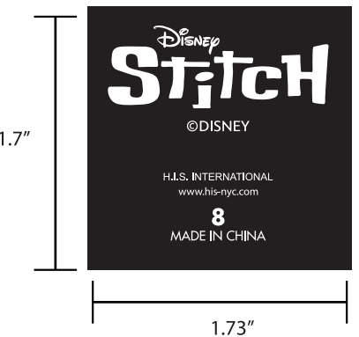 | WHITE白色
 |  | SP202040AN | 2780 | 5755 | 5907 | 4883 | 19325 | 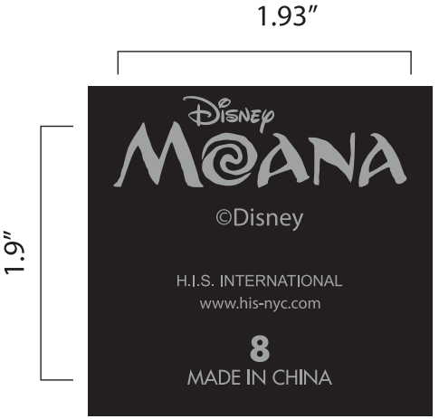 | 422C
合计 |  |  |  |  |  |  | 74343

